Anexo 1
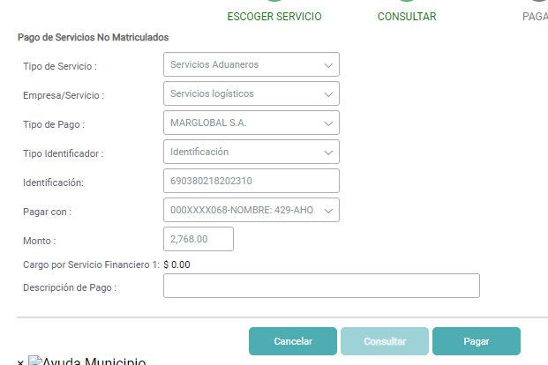
PANTALLAS, ARCHIVOS GENERADOS, PASOS DE PRUEBA Y/O MENSAJES DEL SISTEMA

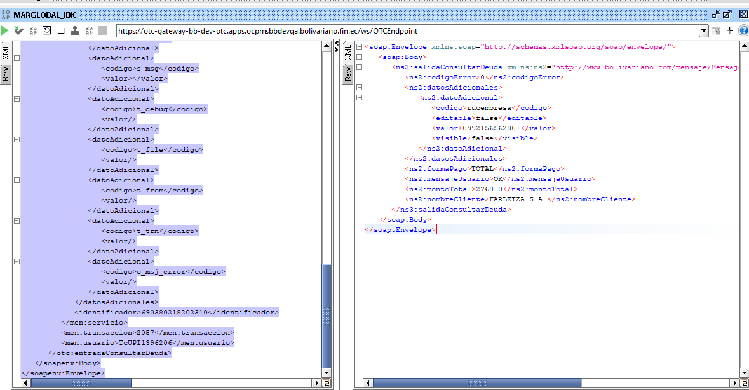
Anexo 1

SE REALIZA LA CONSULTA 24ONLINE
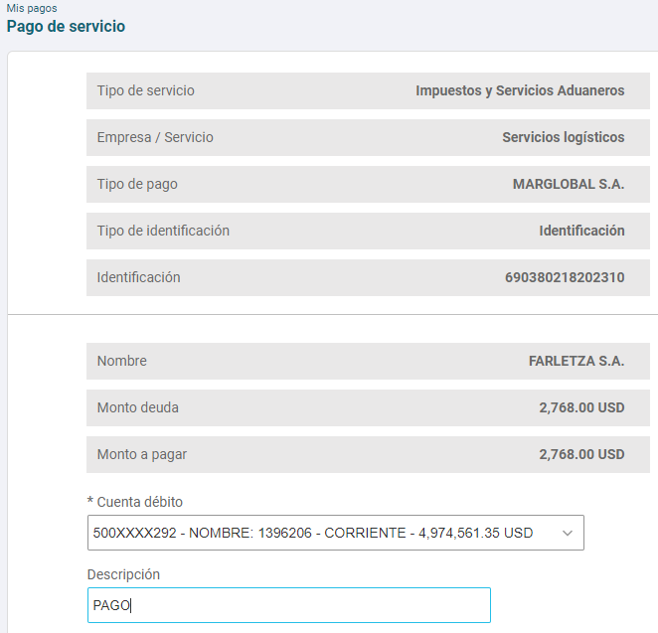

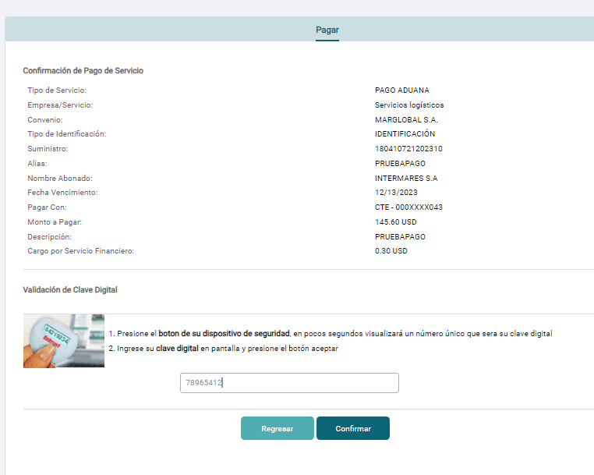
SE REALIZA LA CONSULTA SAT

